关系图
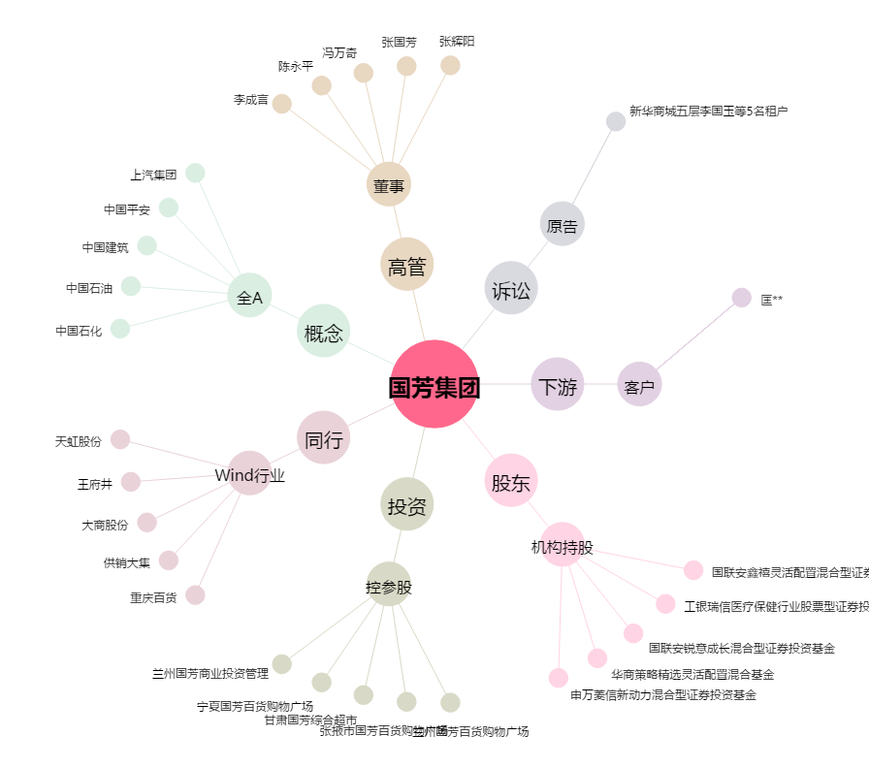
国芳集团[601086.SH] - 关系概览图

